Project Tracking
Nội dung | Deadline | Ngày bắt đầu | Mong muốn | Đã làm được
- Tìm hiểu GNSS - Vẽ và trình bày kiến trúc GNSS - Các trường dữ liệu của google cấp | Thứ bảy,13/4/2024 | Chủ nhật,7/4/2024 |  | - Đọc sách [2] - Đọc hiểu các trường dữ liệu Mai giao - Tìm hiểu ý nghĩa, đơn vị, cách xác định và tính toán trường dữ liệu
 |  | 2024-10-04 |  | * dữ liệu trên điện thoại là dữ liệu về vị trí của các vệ tinh và dữ liệu về khoảng cách giữa vệ tinh và điện thoại
 |  | 2024-11-04 |  | * thầy bảo cứ tìm hiểu lý thuyết cơ bản, thật sâu và dùng để tính ra vị trí được là ok

 |  |  |  | Làm quen với hệ thống thông tin vệ tinh - Tạp chí Kinh tế Sài Gòn (thesaigontimes.vn)
 |  | 17/4 |  | tìm đươc cách tính ps,...
 |  | 18/4 |  | Xem lại tổng quan quyển sách thầy đưa với các chương sau: 1. Giới thiệu 2. Kiến trúc GNSS 3. Thời gian tham chiếu , khung tọa độ và quỹ đạo 4. Phương pháp đo GNSS và xử lý dữ liệu 5. Mô hình các phép đo 6. Cách giải công thức định hướng Kiến trúc của GNSS gồm 3 phần: 1. Phần không gian( bao gồm các vệ tinh) 2. Phần điều khiển(các trạm mặt đất) 3. Phần người dùng( các thiết bị ,phương tiện sử dụng GNSS) Tín hiệu GNSS của từng hệ thống: GPS, GLONASS, Galileo, Beidou
 |  | 19/4 | Hiểu được công thức tính peu
 |  | 22/4 | Đọc code của Hà đức về wls | chưa hiểu hết đang hiểu đến hàm wls
 |  | 21/5 | Đọc về kalman filter | * Đã xác định được input: x,y,z tọa độ ecef * Chưa biết xác định mối liên hệ giữa các tọa độ này là gì ? * Chưa hiểu rõ các ma trận đó hoạt động ra sao ?
 |  | 23/5 | Đọc về kalman filter | * Đang đọc lại về ma trận: các khái niệm về chuyển vị, nghịch đảo, vecto riêng * Khái niệm về xác xuất thống kế, phương pháp tính: kỳ vọng , phương sai, phân phối chuẩn
 |  | 2024-11-06 | Giải thích code Kalman Filter | * giải thích ý nghĩa: v = np.vstack([np.zeros([1, 3]), (v_wls[:-1] + v_wls[1:])/2]) * giải thích ý nghĩa: so sánh kalman filter với gt lệch 19m kalman filter hoạt động như theo lí thuyết chưa nắm được cách điều chỉnh cũng như hiệu chỉnh dữ liệu
 |  | 2024-12-06 | Tìm hiểu về GPS Servey Kalman Filter
 |  | 13/6/2024 | Ngồi đọc lại các lý thuyết | * Hiểu ma trận covariance hình thành như nào ? * Nhưng chưa biết rõ các phương trình ngoại suy hiệp phương sai, ma trận Q, R
 |  | 14/6/2024 | Sửa lại code | * Lỗi Kernel Python do để nhiều đường dẫn quá k chạy ->> mở lại folder với workspace mới đã được. * Lỗi time do k lấy data từ web nasa ->> Fix: thay đổi token đã được. * So sánh với gt lệch 15,16m ->> đã up code lên github * Vẫn chưa đọc clear lý thuyết ->> Cần nắm lí thuyết
 |  | 15/6/2024 | Ngồi đọc lý thuyết và viết quyển | * Cần xem video Quang gửi -> Xem cũng giống đọc nông k hiểu sâu tại sao lại có vậy? ->Áp dụng được mấy hình vẽ, có trình bày thì nêu ví dụ giống video * Đọc lại lí thuyết: Hiểu rõ về kì vọng, phương sai , độ lệch chuẩn hàm phân bố xác suất (phân bố chuẩn) -> Đã viết quyển
 |  | 16/6/2024 | Ngồi đọc lý thuyết và viết quyển | * Cần đọc về hiệp phương sai, ma trận hiệp phương sai -> các bài toán thực tế
 |  | 17/6/2024 | Ngồi đọc lý thuyết và viết quyển | * Đã hiêur được ma trận hiệp phương sai là để thể hiện các phương sai và các hiệp phương sai của các biến ngẫu nhiên * Thực hiện viết code để xem ma trận hiệp phương sai, hệ số tương quan * Ý nghĩa kalman gain ->>> đang xem dở
 |  | 18/6/2024 | Ngồi đọc lý thuyết và viết quyển | * Ngồi đọc lại về Kalman 1 chiều, hiểu được cách tính hiệp phương sai, kalman gain 1 chiều * Viết code tách hàm KalmanFilter ->>> sử dụng class ->>> predict ->>> estimate ->> * Viết quyển bỏo sung được nhưng thứ đã làm
 |  | 19/6/2024 | Ngồi đọc lý thuyết và viết quyển | * Cần trình bày slide về thuật toán Kalman Filter * Cần tìm hiểu data truyền vào là mảng như nào ? -> sẽ truyền vào một dataframe , dữ liệu đọc sẽ được đưa vào từng điểm để ước tính lại Xử lí từng điểm ra làm sao ? -> xử lí khi có dữ liệu 2 điểm Ma trận P được tính lại như nào ? -> ma trận P là ma trận hiệp phương sau của dự đoán. * Họp thầy yêu cầu bảo thêm IMU
 |  | 20/6/2024 | Thực hiện thêm IMU vào kalmanfilter | * Xử lí data -> đưa về theo utcTimeMilis của tệp gnss, lọc data từ tệp imu * gom data trong khoảng tgian của gnss cho tệp imu , các data cảm biến được tính trung bình trong tgian đó. * Tìm thuật toán áp dụng cho kalman filter
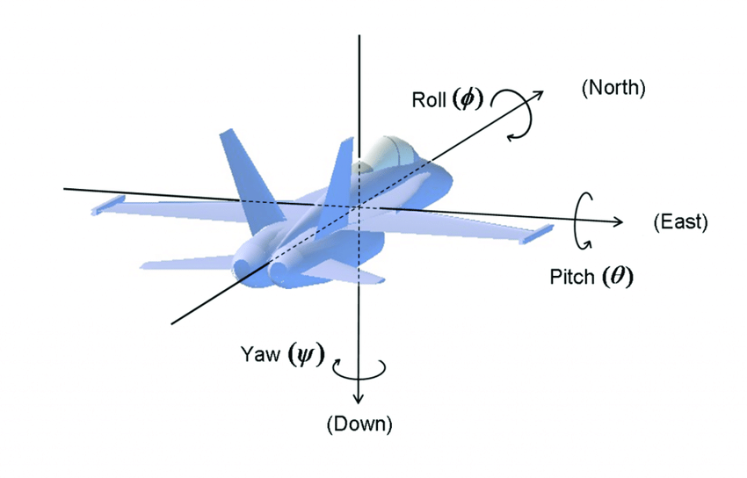
 |  | 21/6/2024 | Thực hiện thêm IMU vào kalmanfilter | * từ khóa fusion: dung hợp IMU GPS for kalman filter , Inertial: quán tính * Tìm code github: chuyển sang python để chạy: cần phải lấy data gồm imu, gnss(đã sang ecef và velocity) để đưua vào kalman
 |  | 22/6/2024 | Ngồi đọc lý thuyết và viết quyển
 |  | 23/6/2024 | Ngồi đọc lý thuyết và viết quyển
 |  | 24/6/2024 | Thực hiện thêm IMU vào kalmanfilter | * pitch, roll, yaw: nghiêng, cuộn, đứng
 |  | 25/6/2024 | Thực hiện thêm IMU vào kalmanfilter | * Chuyển đổi các hệ trục body -> ecef hoặc body -> enu hoặc sang ned
 |  | 14/6/2024
 |  | 27/6/2024 | Thực hiện realtime hệ thống trên điện thoại | * Xóa hết các cái chuyển UTM,.... * Sử dụng hệ NED, kiếm được vài quyển sách hay * Mai phải viết quyển tiếp thôi
 |  | 28/6/2024 | Viết tiếp quyển báo cáo | * Để thực hiện IMU không đơn giản cần nhiều kiến thức để có thể đạt được độ chính xác: sau khi tìm tòi thì có các khái niệm về quanternion, roll, pitch, yaw, cần hiệu chỉnh các dữ liệu sensor, chuyển đổi các hệ NED, ECEF, ENU (liên quan đến các ma trận xoay). * Thưc hiện rà soát lại các công thức của đồ án tốt nghiệp. * Mô tả hiểu rõ cách ứng dụng tính trung bình vận tốc và mahalanobis | 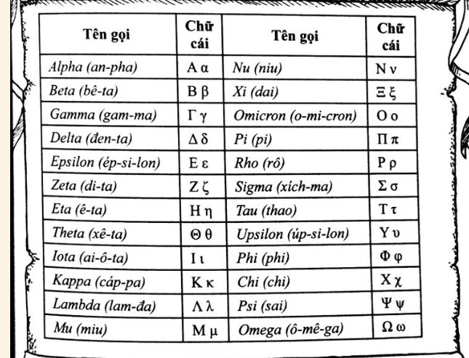
 |  | 29/6/2024 | Viết tiếp quyển báo cáo
 |  | 14/6/2024

